記入例
【 ※必須 】は必ずご入力下さい
健康診断申込書 |  |  |  |  | 送付先 | 〒511-0068 三重県桑名市中央町3-23 桑名シテイホテル5階事務所
 |  |  |  |  |  | 一般財団法人 三重県産業衛生協会
会場 |  | サンアリーナ 〒516-0021 三重県伊勢市朝熊町字鴨谷4383-4 |  |  | ＴＥＬ・FAX | TEL：0594-22-1010（ガイダンス2） FAX :0594-22-1011
 |  |  |  |  | mail | junkai@kenkoshindan.or.jp
※必須 事業所名 |  | 株式会社 三重県産業衛生協会

※必須〒 |  | 5110068 |  |  |  |  |  |  | メールアドレス | miesanngyou@XXXX.com
※必須住所 |  | 三重県桑名市中央町3-23

※必須 担当者 |  | 健康 太郎 |  | ※必須 TEL |  | 0594-22-1010 |  |  | ※必須 FAX | 0594-22-1011

保険証 |  | 保険者名称 |  |  |  | 保険者番号 ※必須 |  |  |  | 保険証記号 ※必須
 |  | 全国健康保険協会 |  |  |  | 1240019 |  |  |  | 12345678

No | 保険証番号 ※必須 | 氏 名 ※必須 | フリガナ ※必須 | 性別※必須 | 生年月日 ※必須 |  | 健康診断 |  | 時間枠AM① | 時間枠AM② | 備考
 |  |  |  |  |  |  | 生活習慣 予防健診 | 血液 オプション№ | 9：00-10：30 | 10：30-12：00
1 | 1 | 健診 二郎 | ｹﾝｼﾝ ｼﾞﾛｳ | 男 | 1978-09-30 |  | ○ |  | ○
2 | 25 | 健診 花子 | ｹﾝｼﾝ ﾊﾅｺ | 女 | 1991-10-18 |  | ○ | A018 W800 |  | ○
3 | 50 | 産業 太郎 | ｻﾝｷﾞｮｳ ﾀﾛｳ | 男 | 1980-12-16 |  | ○ | ﾏｲｼｸﾞﾅﾙ | ○ | ○ | 時間枠はどちらでもよいです
4
※必須 必ずご入力下さい
ご希望の方は、別シート【 血液オプション 】を参照下さい。
申し込み先着順になります。
ご希望に添えない場合もございます。
指定が無い場合、弊社にて時間を組ませていただきます。
5
6
7
8
9
10
11
12
13
14
15
16
17
18
19
20
21
22

血液オプション
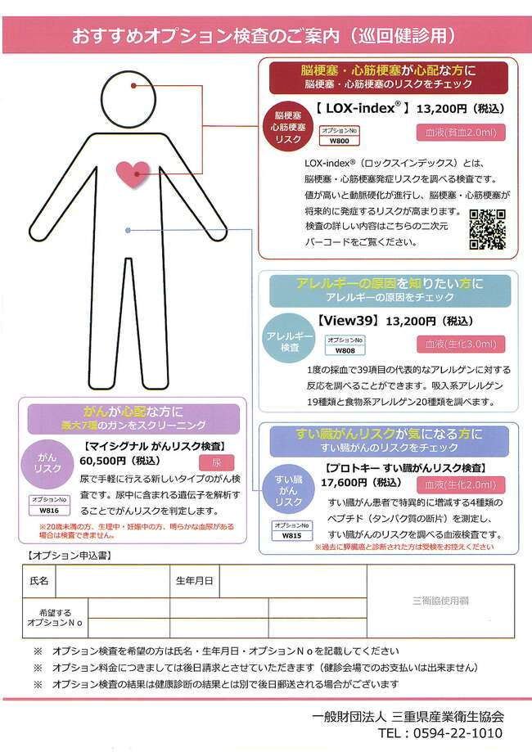

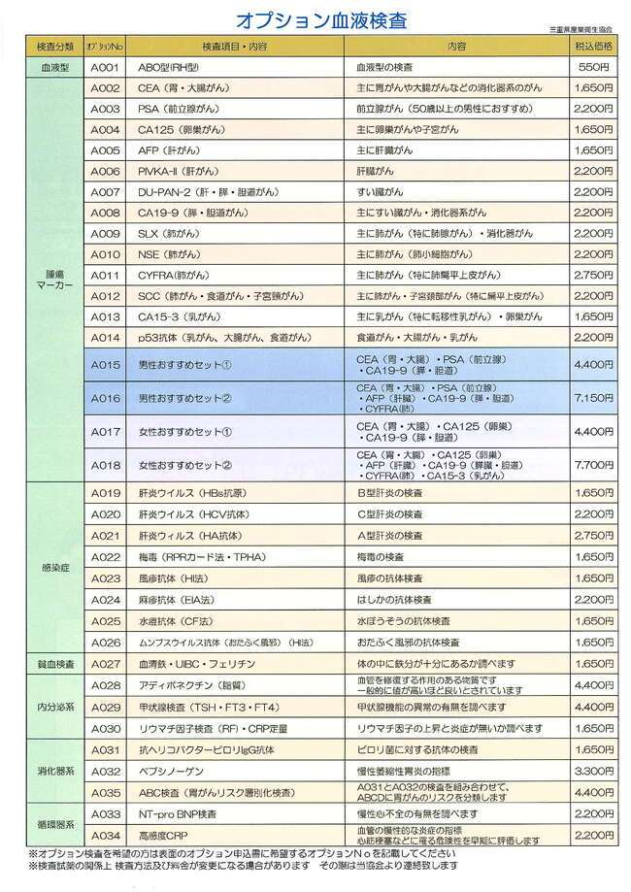

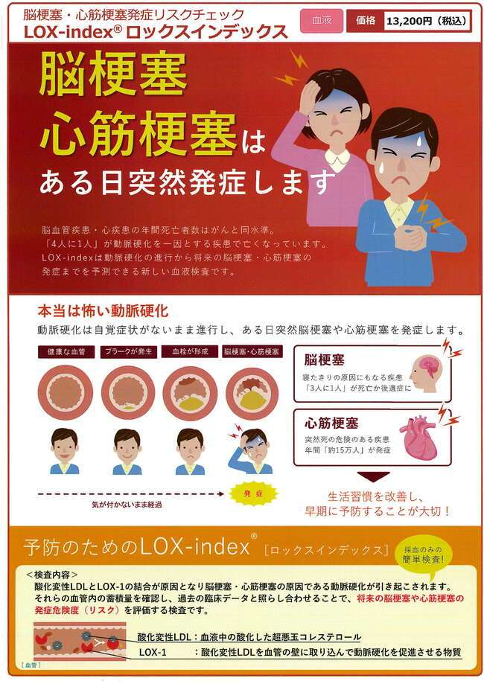

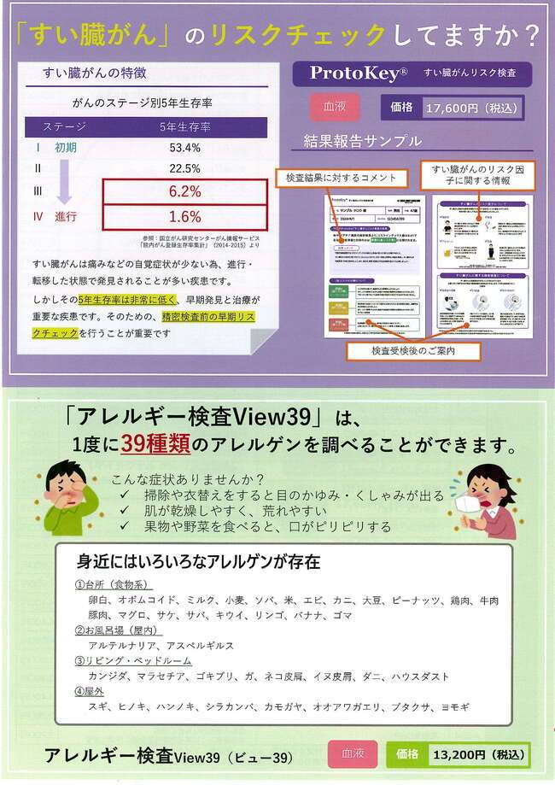

マイシグナル
